Images
Image Examples
أمثلة صور
Image Standards | 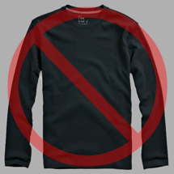 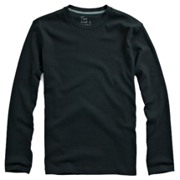 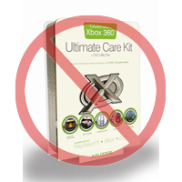 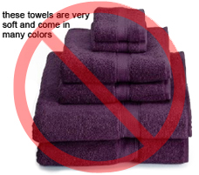 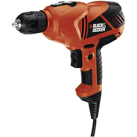 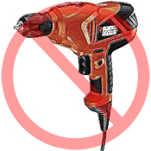 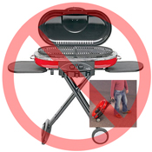 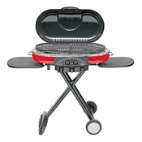 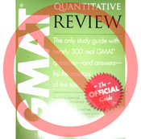 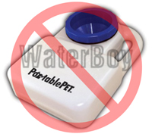 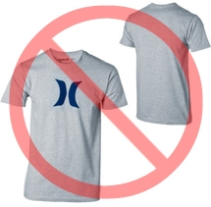  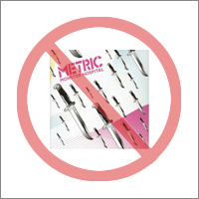 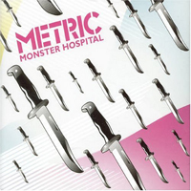  | معايير الصور

Pure white background
No additional text
خلفية بيضاء نقية
دون نص إضافي
Every product on Amazon needs one or more product images. Choose images that are clear, straightforward, and easy to understand. They must accurately represent the product and be information-rich and attractively presented. Show only the product that is being offered for sale, with minimal or no propping. Text, logos, and inset images are not allowed. Whenever possible, provide several images, with each one showing different angles and details of the product. This is your opportunity to show your product to your customer, so quality matters. |  | يحتاج كل منتج على أمازون إلى صورة منتج واحدة أو أكثر. اختر صوراً واضحة ومباشرة وسهلة الفهم. يجب أن تمثل الصور المنتج بدقة وأن تكون غنية بالمعلومات ويجب عرضها بشكل جذاب. يجب إظهار المنتج الذي يتم عرضه للبيع فقط، مع الحد الأدنى لأدوات وملحقات العرض أو بدونها تماماً. لا يُسمح بالنصوص والشعارات والصور الصغيرة داخل الصور الكبيرة. كلما كان ذلك ممكناً، قم بتوفير العديد من الصور، حيث تظهر كل صورة زوايا مختلفة وتفاصيل للمنتج. هذه فرصتك لعرض منتجك، لذلك يجب عليك الاهتمام بالجودة.
We reserve the right to reject images that do not meet our image standards. |  | نحتفظ بالحق في رفض الصور التي لا تفي بمعايير صورنا.
It is your responsibility to ensure that you have all necessary rights to the images you submit. |  | تقع على عاتقك مسؤولية التأكد من أن لديك جميع الحقوق اللازمة للصور التي تقدمها.

MAIN Images |  | الصور الرئيسية

No graphics/illustrations
No inset images
No poor quality images
دون رسومات جرافيكية/توضيحية
دون صور صغيرة داخل صور كبيرة
دون صور رديئة الجودة
*The background for a MAIN image must be pure white (pure white blends in with the Amazon search and item detail pages, which have RGB values of 255,255,255). |  | * يجب أن تكون خلفية الصورة الرئيسية بيضاء نقية (يمتزج اللون الأبيض النقي مع صفحات تفاصيل المنتج والبحث على أمازون، والتي لديها قيم النموذج اللوني أحمر أخضر أزرق 255، 255، 255).
*A MAIN image must not be a graphic or illustration and must not contain accessories that are not being dispatched with the product, props that may confuse the customer, text that is not part of the product, or any logos, watermarks or inset images. |  | * يجب ألا تكون الصورة الرئيسية رسماً أو توضيحاً ويجب ألا تحتوي على ملحقات لا يتم إرسالها مع المنتج، أو أدوات العرض التي قد تربك المستخدم أو نص لا يشكل جزءاً من المنتج أو أي شعارات أو علامات مائية أو صور صغيرة داخل صور كبيرة.
*The product must fill 85% or more of the image. |  | * يجب أن يملأ المنتج 85٪ أو أكثر من الصورة.

Additional Images |  | صور إضافية

No watermark/logo
Product not within packaging
No multiple views
دون علامات/شعارات مائية
دون صور للمنتج داخل العبوة
دون طرق عرض متعددة
*MAIN images should be supplemented with additional images showing different sides of a product, the product in use, or details that are not visible in the MAIN image. For media products, this could include the back cover, sample pages, or screenshots. You can add up to eight (8) images. |  | * يجب استكمال الصور الرئيسية بصور إضافية تظهر جوانب مختلفة من المنتج أو المنتج عند الاستخدام أو التفاصيل غير المرئية في الصورة الرئيسية. بالنسبة لمنتجات الوسائط، يمكن أن يتضمن ذلك الغلاف الخلفي أو عينات من الصفحات أو لقطات شاشة. يمكنك إضافة ما يصل إلى ثماني (8) صور.
*A white background is recommended, but not required. Additional images may not include logos or watermarks, and all props or accessories must be presented in a way that will not cause customer confusion. |  | * يوصى باستخدام خلفية بيضاء لكنها ليست مطلوبة. يجب ألا تحتوي الصور الإضافية على شعارات أو علامات مائية، ويجب عرض جميع الأدوات والملحقات المستخدمة للتصوير بطريقة لا تسبب إرباكاً للمستخدم.

Image Size |  | حجم الصور

Images should be 1000 pixels or more in either height or width as this will enable the zoom function on the website (zoom has been proven to enhance sales). Files measuring less than 500 pixels on the longest side will be rejected by our system. |  | يجب أن تكون الصور بحجم 1000 بكسل أو أكثر في الارتفاع أو العرض لأن هذا سيفعّل وظيفة التكبير على الموقع (ثبت أن خاصية التكبير تعزز المبيعات). سيتم رفض الملفات التي تقل عن 500 بكسل على الجانب الأطول من قبل نظامنا.
No placeholder images
No non-included items
Product not too small in frame
دون صور بديلة
دون قطع غير متضمنة
يجب ألا يكون المنتج صغيراً جداً في الإطار
Naming and formatting |  | التسمية والصيغة

*Amazon accepts JPEG (.jpg), TIFF (.tif), or GIF (.gif) file formats (JPEG files are preferred as they are smaller in size and can therefore be processed and uploaded more quickly). |  | * تقبل أمازون صيغ الملفات التالية (jpg)،(tif.) أو (gif.) ، ملفات JPEG هي المفضلة لأنها أصغر في الحجم وبالتالي يمكن معالجتها وتحميلها بشكل أسرع.
*A suggested way to name an image file is to save the image on your web server using the product SKU as the file name followed by the view type or variant code--MAIN, PT01-PT08 (additional images), SWCH (usually a color swatch only used on products with more than one variation). Examples: 8845013515.MAIN.jpg, 8845013515.PT01.jpg, 8845013515.SWCH.jpg |  | * طريقة مقترحة لتسمية ملف صورة هي حفظ الصورة على خادم الويب الخاص بك باستخدام رمز SKU الخاص بالمنتج كاسم للملف متبوعاً بنوع العرض أو الرمز البديل--MAIN، PT01-PT08 (صور إضافية)، SWCH (عادة ما يكون لون يستخدم فقط على المنتجات ذات الخصائص المتعددة). أمثلة: 8845013515.MAIN.jpg، 8845013515.PT01.jpg، 8845013515.SWCH.jpg

Uploading your Image files |  | تحميل ملفات الصور

You have two options to upload your image files (1) Once you have named the file and saved it to your drive folder, please compress the folder into a zip file. Then, submit the template without image attributes filled to create offers on Amazon and confirm the products are created without errors, using ProcessingSummary. Proceed to image upload tool (https://sellercentral.amazon.ae/imaging/upload) to upload images for the listed products. Without providing images, SKU will be not searchable from customer. (2) Once you have named the file and saved it to your web server, enter the URL of the image file in the appropriate cell of your product template. |  | لديك خياران لتحميل ملفات الصور الخاصة بك (1) بمجرد تسمية الملف وحفظه في مجلد درايف الخاص بك، يُرجى ضغط المجلد في ملف مضغوط. بعد ذلك، أرسل النموذج دون ملء سمات الصورة لإنشاء عروض على أمازون وتأكيد إنشاء المنتجات بدون أخطاء، باستخدام ملخص المعالجة. انتقل إلى أداة تحميل الصور (https://sellercentral.amazon.ae/imaging/upload) لتحميل صور المنتجات المدرجة. بدون توفر الصور، لن يتمكن العملاء من البحث عن رقم تخزين السلعة. (2) بمجرد تسمية الملف وحفظه على خادم الويب الخاص بك، أدخل عنوان URL لملف الصورة في الحقل المناسب لنموذج المنتج.

